关系图
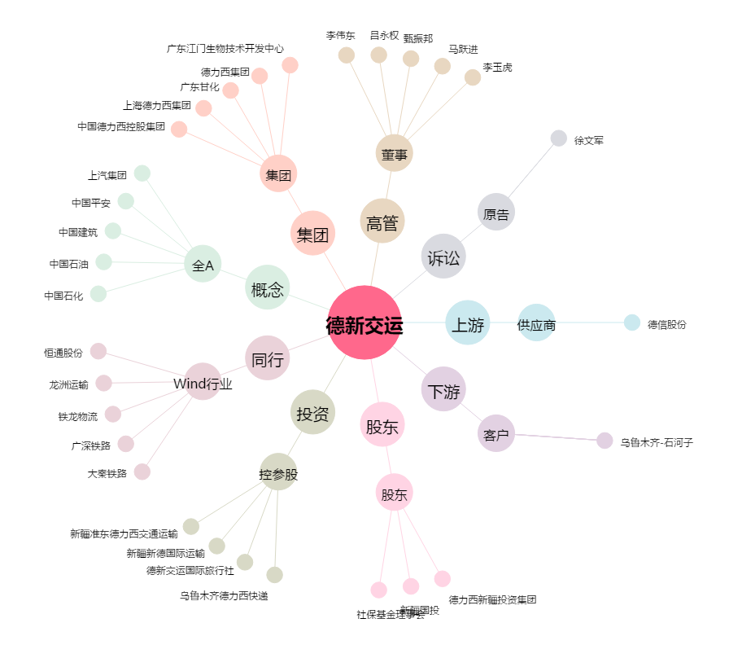
德新交运[603032.SH] - 关系概览图

